Hoja1
2023-01-16 16:14:12

LA PAZ 28 - HAEDO 4460-2005
BUENOS AIRES luquearti@gmail.com
____________________________________________________________________________________
"MINI BANDEJAS”
“De Pintor”
“Plástico Virgen"

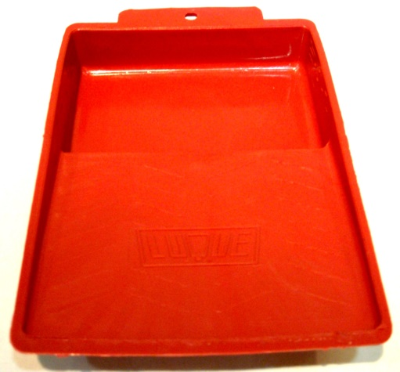

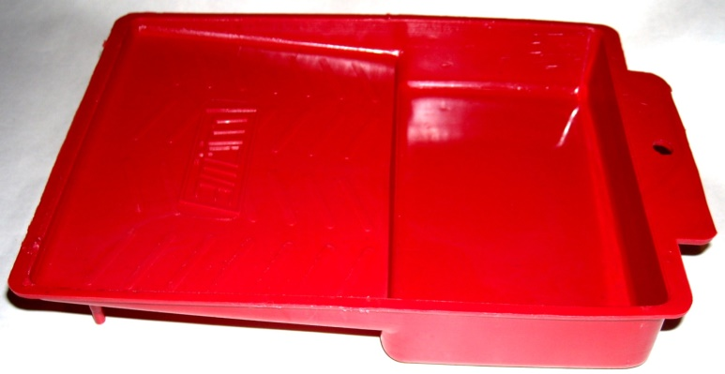

COD. | DESCRIPCION | PRECIO
MIB-10 | MINI BANDEJA p/Pintor "LUQUE" | 62.600

ENVASE: Bolsa x 24 unidades

N

